PENDIENTE PROXIMO VIAJE
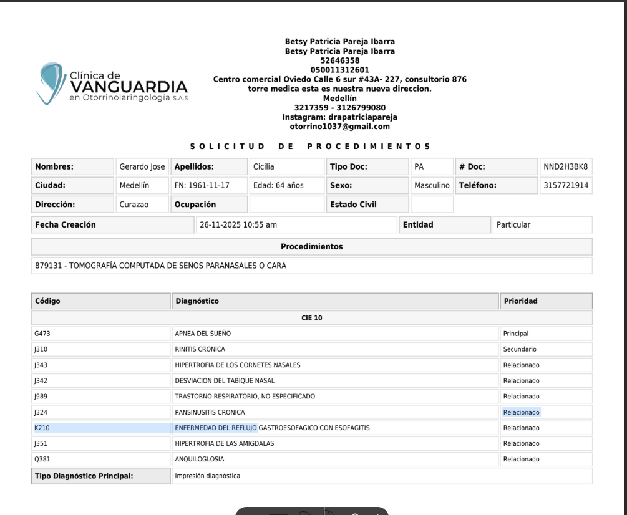
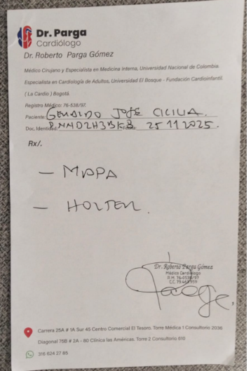
consulta de control oftalmologia y posible FACO a futuro para cataratas
TAC DE SENOS PARANASALES

Pasaporte - HC
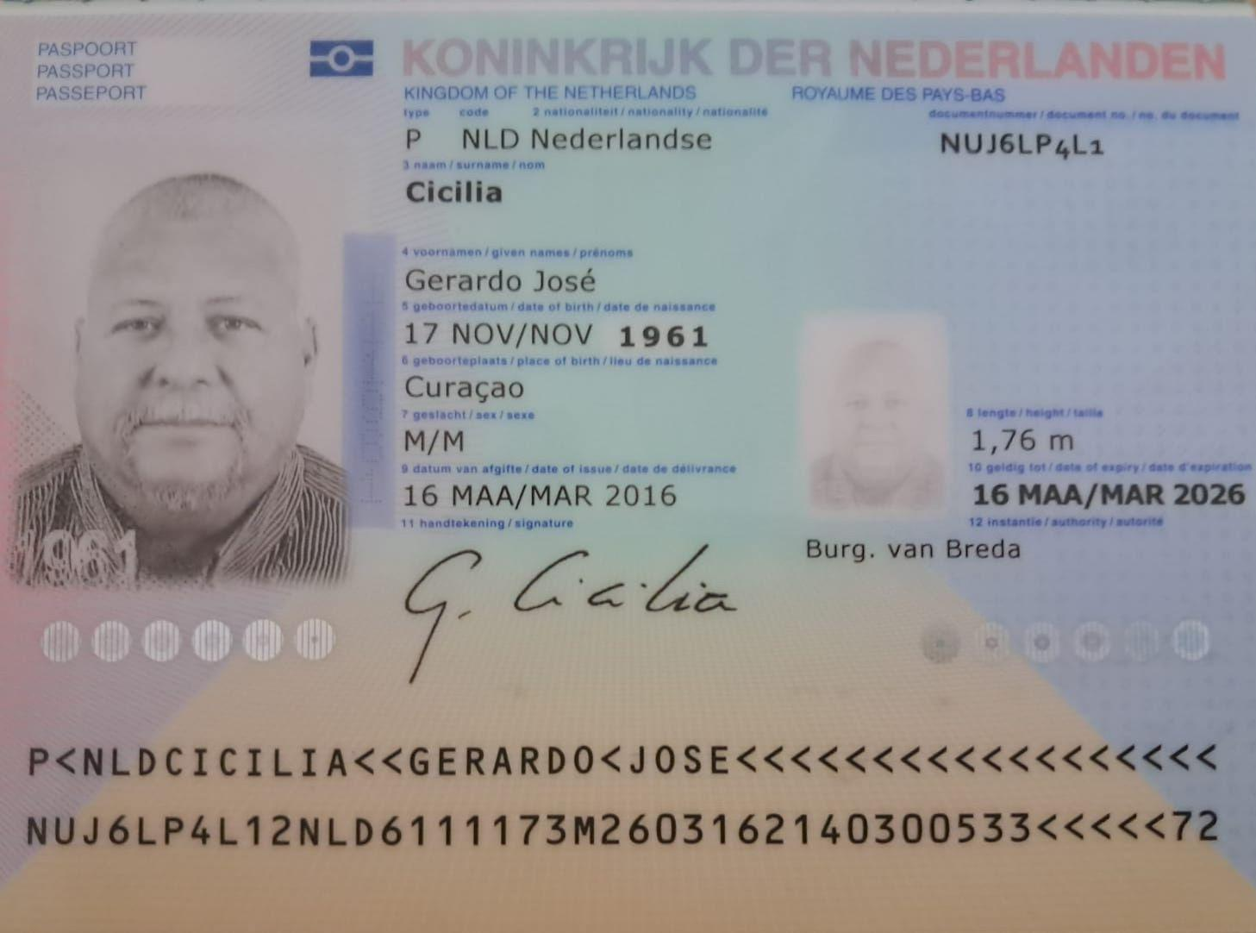
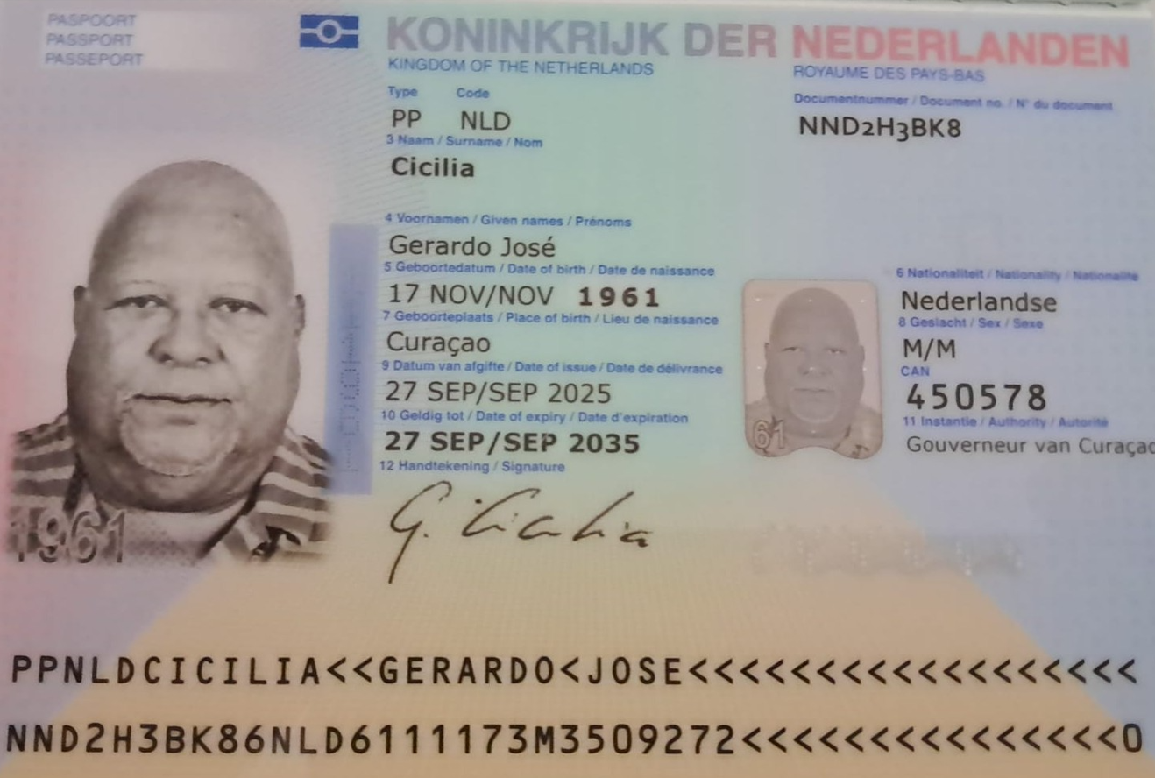
 |  | PASAPORTE NUEVO | NND2H3BK8

Nombre | Gerardo | Viaja solo, de pronto alguien mas adelante.
Nombre | Jose
Apellido | Cicilia
Género: . | Masculino | NND2H3BK8
Pasaporte | NND2H3BK8 | nND2H3BK8* | CLAVE LABORATORIOS ABAD
Fecha de nacimiento | 1961-11-17
Edad | 64
Estado civil
Dirección
Nacionalidad y domicilio: | Curazao, Paises bajos
Email: | argentiniamessi@gmail.com
Teléfono
Profesión
RH | O +
Seguro | ENNIA
Peso | 123 kg
Altura | 1,76 m
Idioma | Español basico, ingles, papiamento y Holandes
Estadia: | 19 al 27 de Noviembre

PAGOS
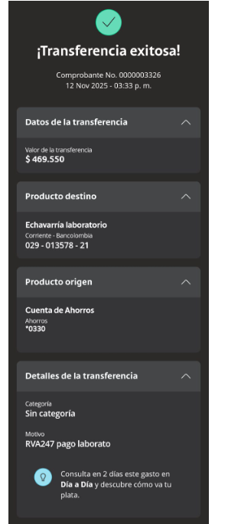
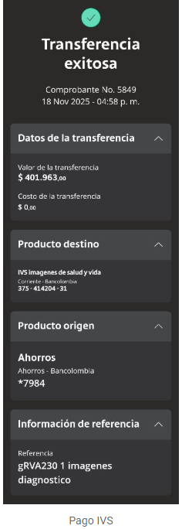
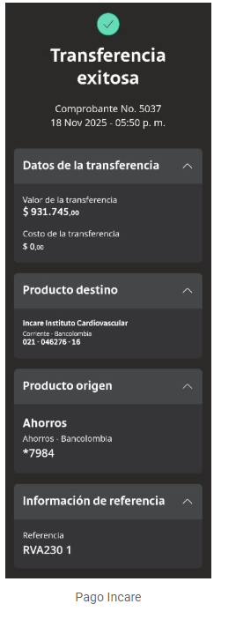
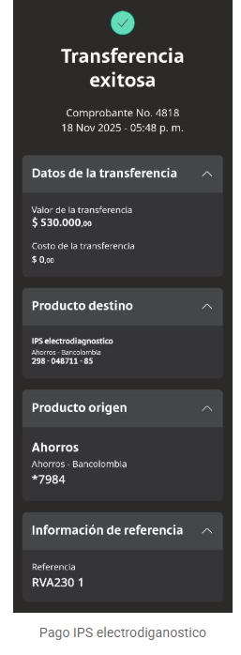
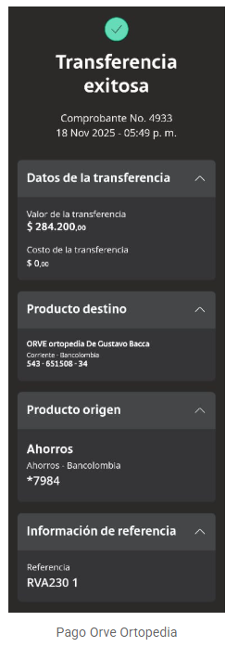
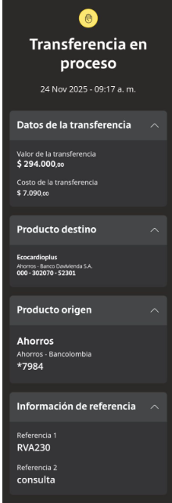
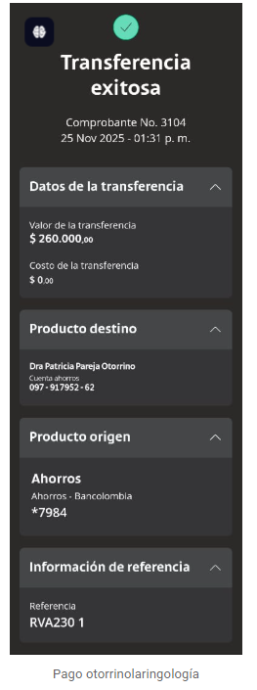
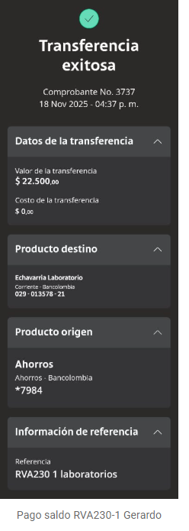
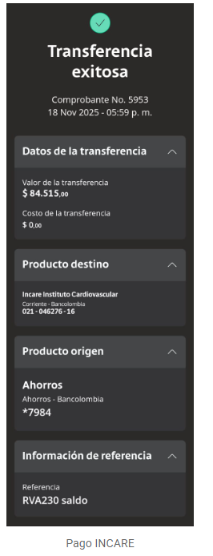
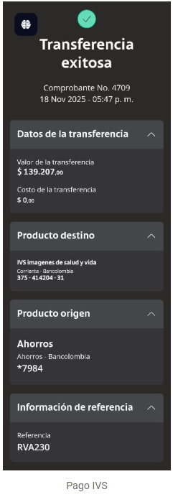
 |  |  |  | CANCELO | SALDO A FAVOR
ECHAVARRIA - LABORATORIOS CLINICOS | IVS | INCARE | IPS ELECTRODIAGNÓSTICO | ORVÉ - ORTOPEDIA |  | CARDIOLOGÍA | OTORRINO

Confirmación de
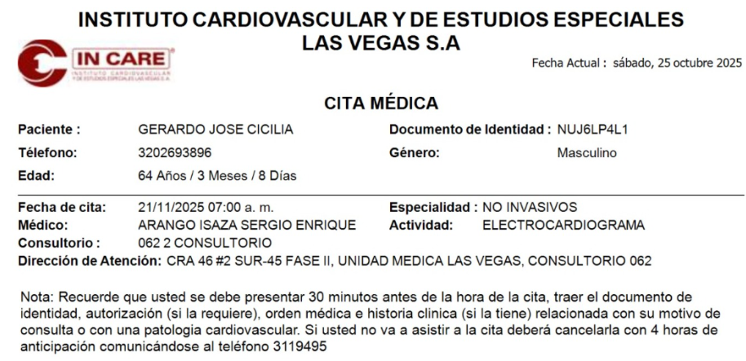
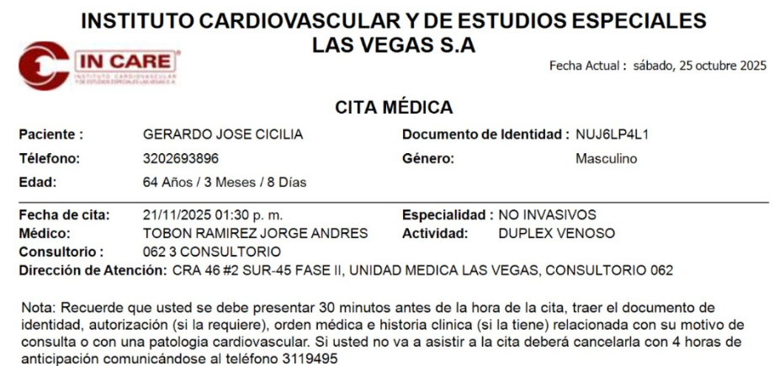
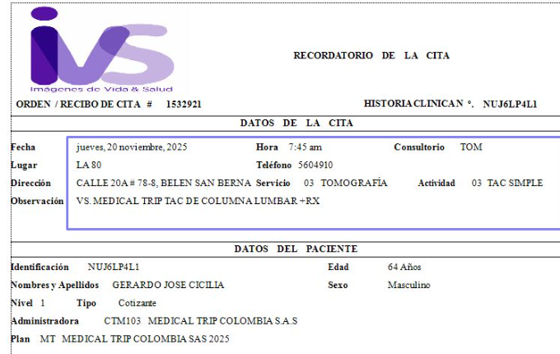
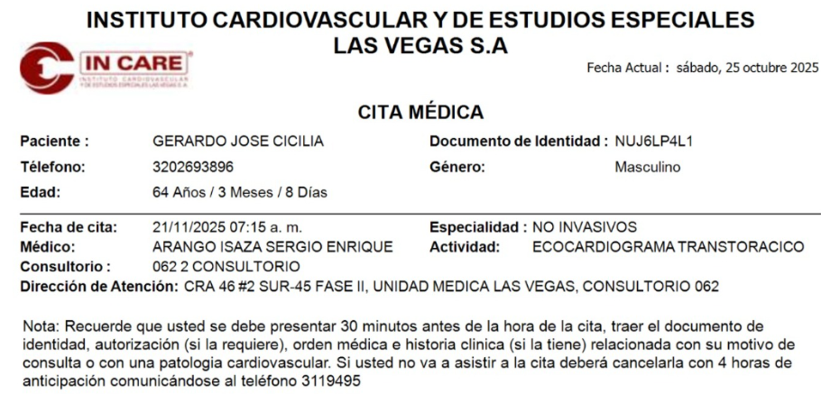
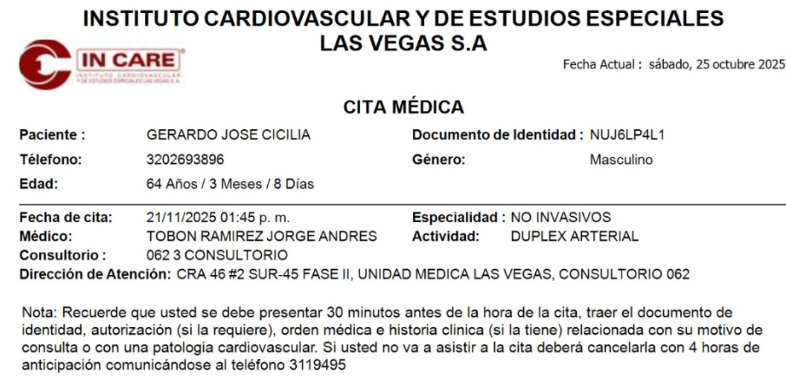
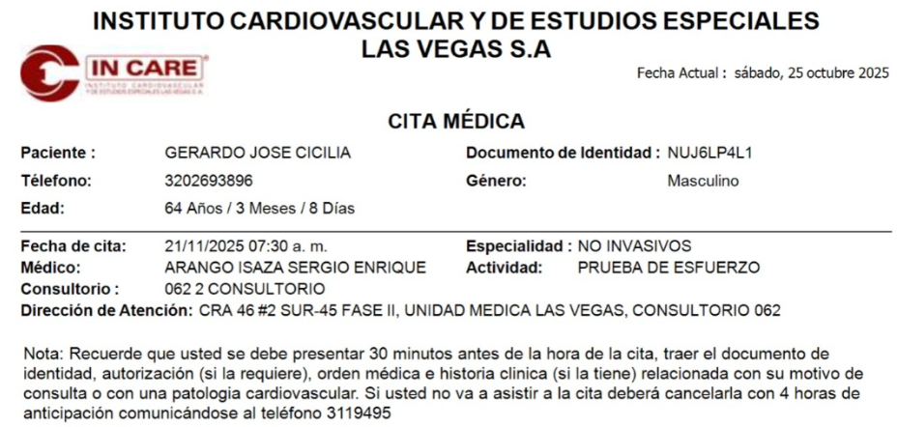
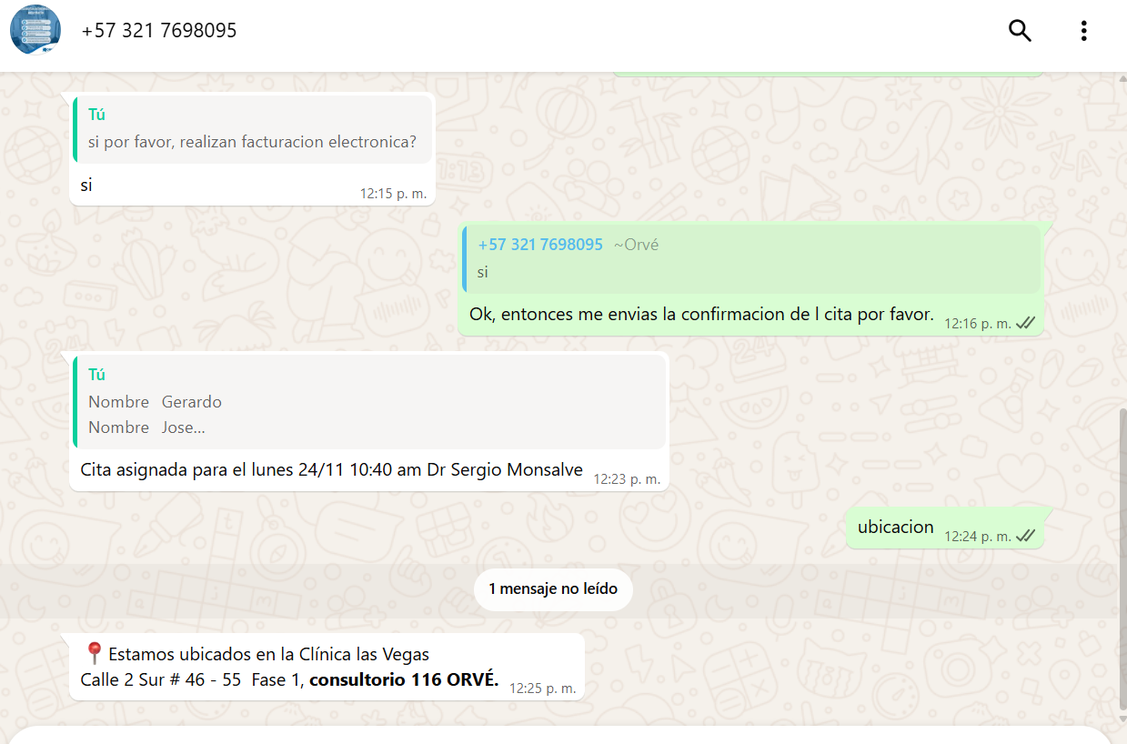
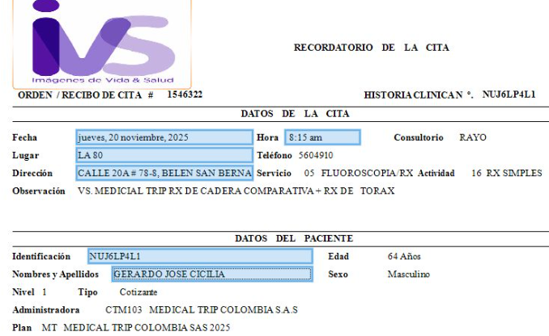
 | RESERVA HOTEL NOVELTY SUITES | ELECTROMIOGRAFIA | FISIATRIA | OFTALMOLOGIA
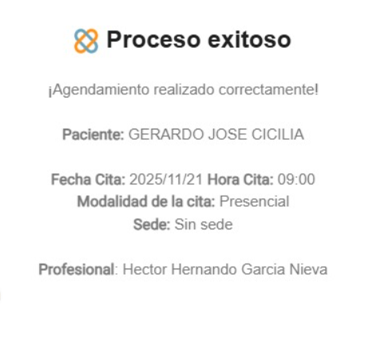
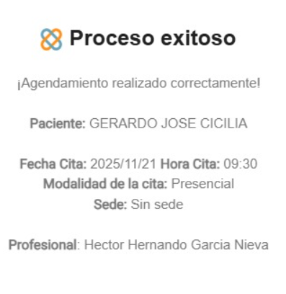
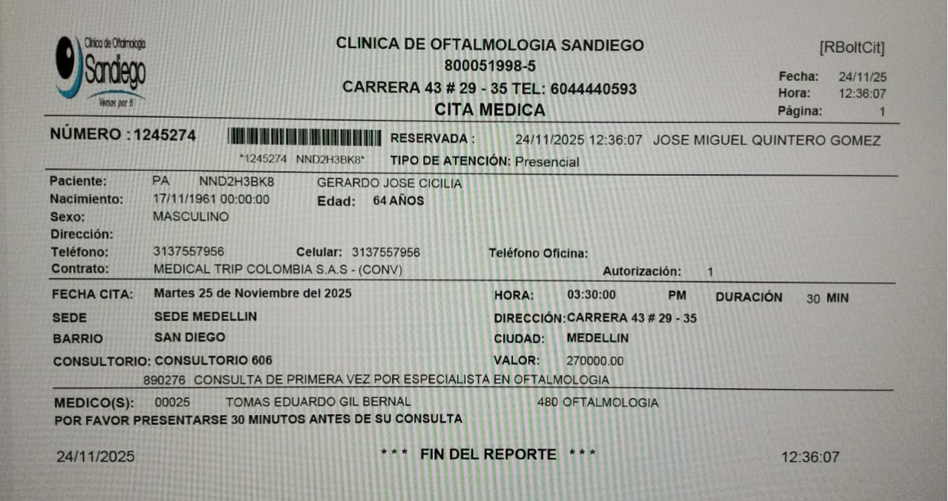
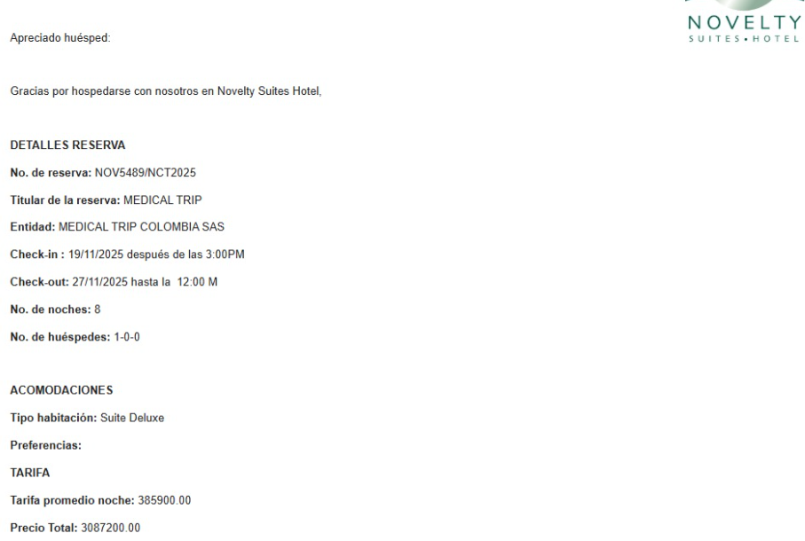

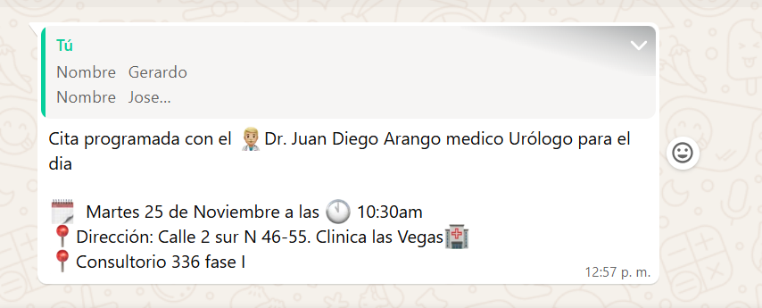
 |  | urologo | CONFIRMACIÓN CARDIOLOGIA | CITA OTORRINOLARINGOLOGIA
 | Ortopedista

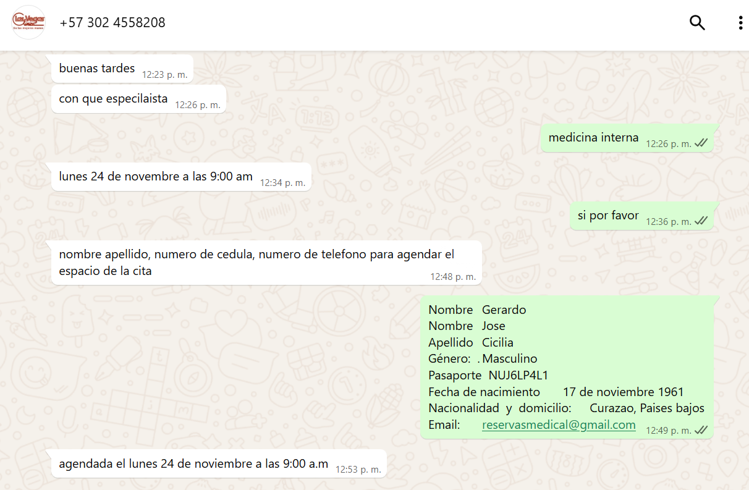

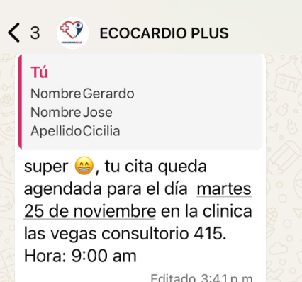

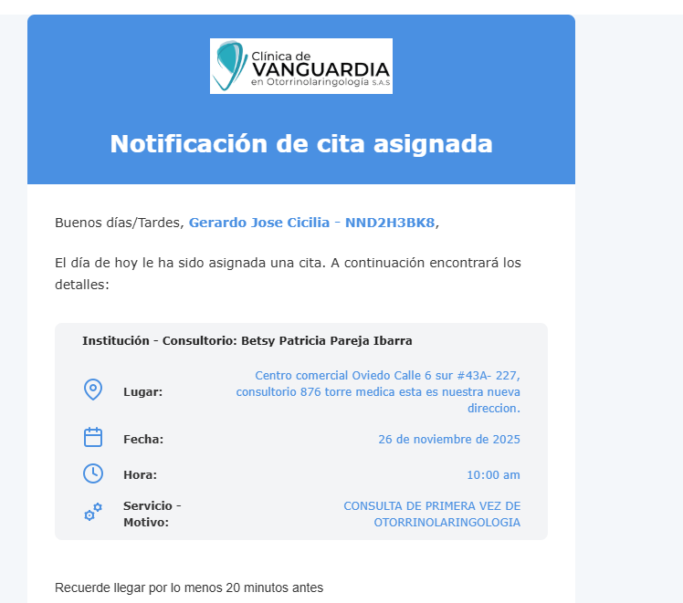

 |  | 301 2523377

 |  | INTERNISTA

CONFIRMACIÓN ECO DE ABDOMEN+ECO DE PROSTATA+RX+TAC
 |  |  | 313 7897981

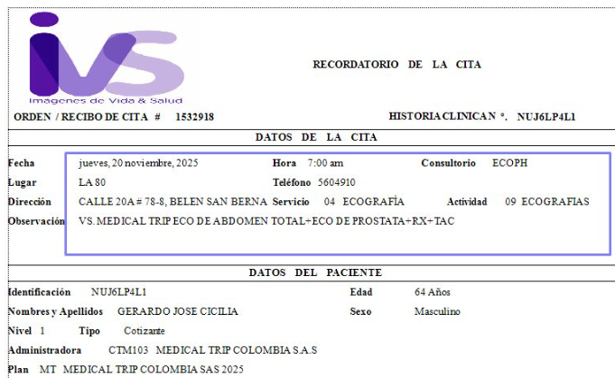

 |  | CLINICA LAS VEGAS, FASE 1, CONSULTORIO 433, DR. RAMIRO CASTRILLON

VUELO
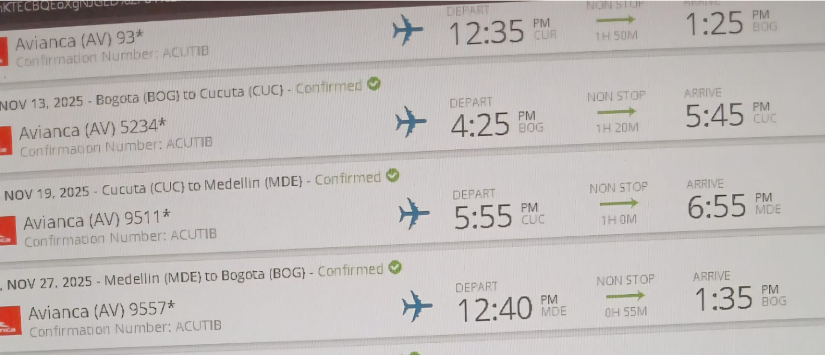

 |  | 12:40:00

 |  |  | 13 - 19 | CÚCUTA | 7 DIAS
 |  |  | 19 - 27
 | ACUTIB

 | NOV13-BOG-CUC/
 | NOV19-CUC-MDE/
 | NOV27 MDE-BOG

2025-11-13

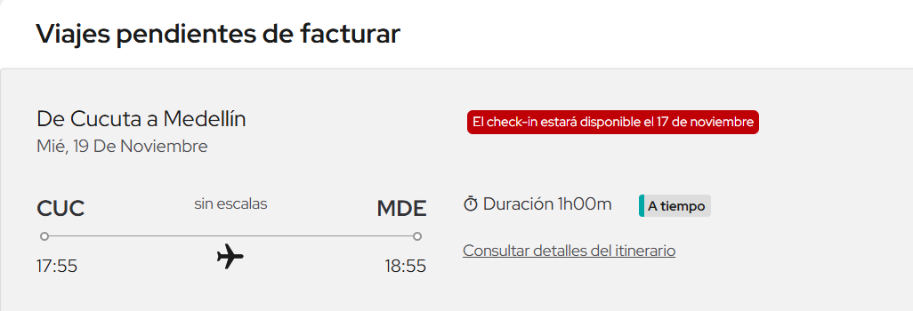

19 NOV CUC MEDE

